Detailed Insurance
Cash Surrender Value – Giá Trị Hoàn Lại
 | Reference link :
 |  | (Theo Investopedia) https://vietnambiz.vn/gia-tri-giai-uoc-cash-surrender-value-la-gi-dac-diem-cua-gia-tri-giai-uoc-20200327152235993.htm
 |  | https://www.investopedia.com/terms/c/cashsurrendervalue.asp
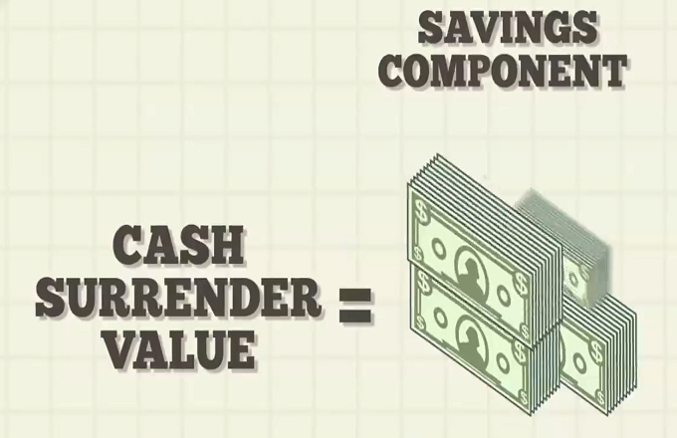

 | Khái niệm
 |  | Giá Trị Hoàn Lại (tiếng Anh: Cash Surrender Value) là tổng số tiền mà một công ty bảo hiểm chi trả cho chủ hợp đồng bảo hiểm trong trường hợp hợp đồng của họ bị chấm dứt tự nguyện trước khi đáo hạn
 |  | hoặc trước khi sự kiện được bảo hiểm xảy ra.

 |  |  | Loại giá trị tiền mặt này là phương tiện tiết kiệm của hầu hết các đơn bảo hiểm nhân thọ vĩnh viễn, đặc biệt là các đơn bảo hiểm nhân thọ trọn đời. Nó còn được gọi là "giá trị tiền mặt" (cash value), "giá trị
 |  |  | được hoàn trả" (surrender value).

 |  |  | Giá Trị Hoàn Lại của bảo hiểm nhân thọ tích luỹ theo một bảng trong đơn bảo hiểm. Bảng này phản ánh phí bảo hiểm trong những năm đầu cao hơn chi phí bảo hiểm thuần tuý trong cùng thời gian đó.
 |  |  | Nếu một Hợp Đồng Bảo Hiểm bị huỷ bỏ, chủ hợp đồng bảo hiểm sẽ nhận được Giá Trị Hoàn Lại và Hợp Đồng Bảo Hiểm chấm dứt hiệu lực. Đây là lý do tại sao một Hợp Đồng Bảo Hiểm có
 |  |  | Giá Trị Hoàn Lại được coi như là phương tiện tiền tiết kiệm hay đầu tư.

 | Đặc điểm
 |  | Giá Trị Hoàn Lại là phần tích lũy của giá trị tiền mặt của đơn bảo hiểm nhân thọ vĩnh viễn dành cho chủ hợp đồng khi từ bỏ hợp đồng. Tùy thuộc vào thời gian của hợp đồng, Giá Trị Hoàn Lại có thể thấp hơn
 |  | Giá Trị Tiền Mặt Thực Tế.

 |  |  | Trong những năm đầu tiên của hợp đồng, công ty bảo hiểm nhân thọ có thể khấu trừ phí khi giá trị tiền được trả lại. Tùy thuộc vào loại hợp đồng, giá trị tiền mặt khả dụng cho chủ hợp đồng trong suốt
 |  |  | cuộc đời. Điều quan trọng cần lưu ý là việc từ bỏ một phần giá trị tiền mặt sẽ làm giảm trợ cấp bảo hiểm tử vong.

 |  |  | Trong hầu hết các chương trình bảo hiểm nhân thọ, Giá Trị Tiền Mặt được đảm bảo, nhưng nó chỉ có thể được từ bỏ khi hợp đồng bị hủy bỏ. Các chủ hợp đồng có thể vay hoặc rút một phần Giá Trị Tiền
 |  |  | Mặt cho mục đích sử dụng hiện tại.

 |  |  | Giá Trị Tiền Mặt của hợp đồng có thể được sử dụng làm tài sản thế chấp cho các khoản vay hợp đồng lãi suất thấp. Nếu không được hoàn trả, trợ cấp bảo hiểm tử vong của hợp đồng sẽ bị giảm bởi số tiền
 |  |  | vay chưa trả. Các khoản cho vay được miễn thuế trừ khi hợp đồng này bị từ bỏ, điều này khiến cho các khoản nợ tồn đọng phải chịu thuế trong phạm vi số dư giá trị tiền mặt đại diện.

 |  |  | Trong cả hai trường hợp, Giá Trị Tiền Mặt đủ phải nằm trong hợp đồng để hỗ trợ trợ cấp bảo hiểm tử vong. Với các chương trình bảo hiểm nhân thọ trọn đời, các khoản vay không được coi là giải ước tiền
 |  |  | mặt, do đó mức Giá Trị Tiền Mặt không bị ảnh hưởng. Với Hợp Đồng Bảo Hiểm Nhân Thọ phổ thông, Giá Trị Tiền Mặt không được bảo đảm. Nếu tăng trưởng giá trị tiền mặt giảm xuống mức tối thiểu cần
 |  |  | thiết để duy trì trợ cấp bảo hiểm tử vong, chủ hợp đồng được yêu cầu phải đóng đủ tiền cho hợp đồng để ngăn chặn việc hợp đồng mất hiệu lực.

